Solicitud gráfica
 | Área: | Matemáticas |  |  | Fecha:
 | Grado: | 9 |  |  | 2015-11-10
 | Título del tema: | Clacula áreas de trapecios |  |  | ¿Cuaderno de estudio o recurso? | Recurso
 | Editor: | Diana velasquez |  |  | Motor del recurso | M5A

 | Código guión o recurso: | MA_07_11_REC_180 | ← Para determinar este código, visite la hoja de Ayuda
 |  |  |  |  | ESPECIFICACIÓN DE ARCHIVOS A ENTREGAR
Núm. | Archivo Shutterstock o ruta en web | Imagen para: | Tipo | Ubicación de la imagen en el recurso M5A | Nombre imagen SMALL | Tamaño imagen SMALL | Nombre imagen ZOOM | Tamaño imagen ZOOM | Descripción | Observaciones
IMG01 | Descripcion | Recurso M5A |  | Contenido | MA_07_11_REC_180_IMG01n.png | 286 x 286 px | MA_07_11_REC_180_IMG01a.png | 500 x 500 px | imagen como en la figura de referencia. | 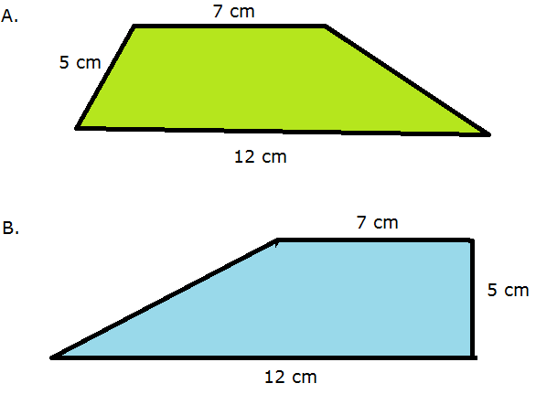
IMG02 | Descripcion | Recurso M5A |  | Contenido | MA_07_11_REC_180_IMG02n.png | 286 x 286 px | MA_07_11_REC_180_IMG02a.png | 500 x 500 px | imagen como en la figura de referencia. | 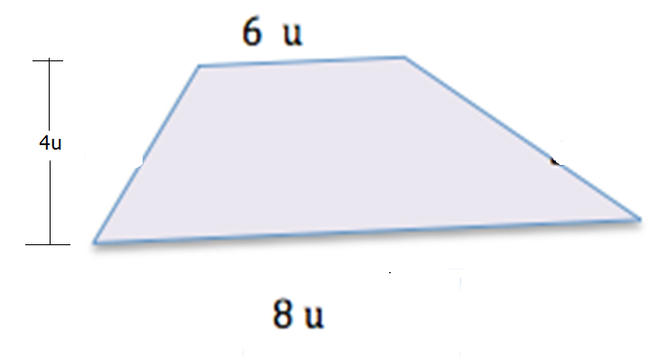
IMG03 | Descripcion | Recurso M5A |  | Contenido | MA_07_11_REC_180_IMG03n.png | 286 x 286 px | MA_07_11_REC_180_IMG03a.png | 500 x 500 px | imagen como en la figura de referencia, donde se diferencie el trapecio más pequeño del más grande. | 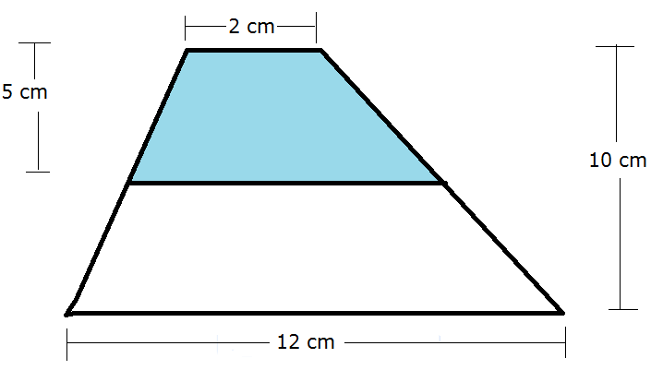
IMG04 | Descripcion | Recurso M5A |  | Contenido | MA_07_11_REC_180_IMG04n.png | 286 x 286 px | MA_07_11_REC_180_IMG04a.png | 500 x 500 px | Un trozo de mader a con la forma y medidas que se muestran en la figura de referencia. | 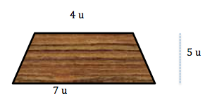
IMG05 | 299721863 | Recurso M5A |  | Contenido | MA_07_11_REC_180_IMG05n.png | 286 x 286 px | MA_07_11_REC_180_IMG05a.png | 500 x 500 px | Marcar la región que se muestra en la imagen de referencia, incluyendo las medidas. | 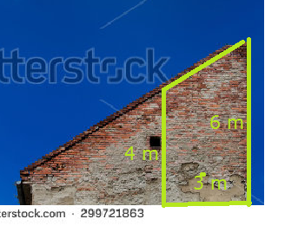
IMG06 | Descripcion | Recurso M5A |  | Contenido | MA_07_11_REC_180_IMG06n.png | 286 x 286 px | MA_07_11_REC_180_IMG06a.png | 500 x 500 px | Trapecio con las medidas que se indican
IMG07 | Descripcion | Recurso M5A |  | Contenido | MA_07_11_REC_180_IMG07n.png | 286 x 286 px | MA_07_11_REC_180_IMG07a.png | 500 x 500 px | Un jardín delimitado como se muestra en la figura de referencia, debe ubicarse las dos regiones en colores diferentes. | 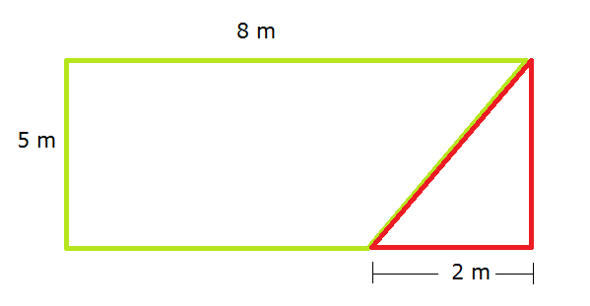
IMG08 | 218860339 | Recurso M5A |  | Contenido | MA_07_11_REC_180_IMG08n.png | 286 x 286 px | MA_07_11_REC_180_IMG08a.png | 500 x 500 px | marcar sobre la imagen el trapecio que se muestra en la figura de referencia, con las medidas indicadas. | 